LIQ
BASIC
 | Liquida - Sylvia Design |  |  |  |  |  |  |  |  |  |  | Apr-26

Modelo | Descrição | m³ | Comp. | Alt. | Prof. | Ab. | Couro A | Couro C | 7000 | 6000 | 5000 | 4000 | 3000 | 2000
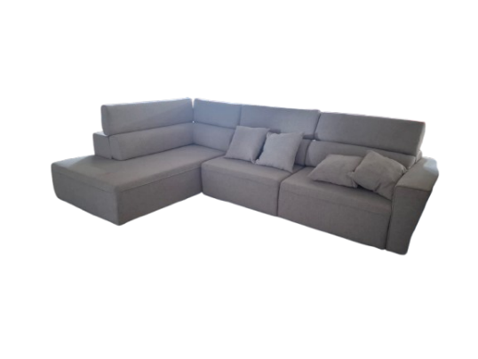 TITANS (2602) | Sofá 1 br D/E (1 ass 0,80 m) | 1.21 | 1.05 | 1.05 | 1.10 | 1.60 | 4,09800 | 3,03600 | 1,78600 | 1,68600 | 1,60600 | 1,52900 | 1,45600 | 1,40000
 | Sofá 1 br D/E (1 ass 0,90 m) | 1.33 | 1.15 | 1.05 | 1.10 | 1.60 | 4,45500 | 3,30000 | 1,94100 | 1,83300 | 1,74500 | 1,66200 | 1,58200 | 1,52200
 | Sofá 1 br D/E (1 ass 1,00 m) | 1.44 | 1.25 | 1.05 | 1.10 | 1.60 | 4,84200 | 3,58700 | 2,11000 | 1,99200 | 1,89700 | 1,80600 | 1,72000 | 1,65400
 | Sofá 1 br D/E(1 ass 1,10 m) | 1.56 | 1.35 | 1.05 | 1.10 | 1.60 | 5,32700 | 3,94600 | 2,32100 | 2,19100 | 2,08700 | 1,98700 | 1,89200 | 1,81900
 | Sofá 1 br D/E (1 ass 1,20 m) | 1.67 | 1.45 | 1.05 | 1.10 | 1.60 | 5,86000 | 4,34100 | 2,55300 | 2,41000 | 2,29500 | 2,18500 | 2,08100 | 2,00100
 | Sofá S/ br (1 ass 0,80 m) | 0.92 | 0.80 | 1.05 | 1.10 | 1.60 | 3,70200 | 2,74200 | 1,61300 | 1,52300 | 1,45100 | 1,38000 | 1,31500 | 1,26500
 | Sofá S/ br (1 ass 0,90 m) | 1.04 | 0.90 | 1.05 | 1.10 | 1.60 | 4,02400 | 2,98100 | 1,75400 | 1,65500 | 1,57700 | 1,50100 | 1,43000 | 1,37400
 | Sofá S/ br (1 ass 1,00 m) | 1.16 | 1.00 | 1.05 | 1.10 | 1.60 | 4,37400 | 3,24000 | 1,90600 | 1,79900 | 1,71400 | 1,63100 | 1,55400 | 1,49400
 | Sofá S/ br (1 ass 1,10 m) | 1.27 | 1.10 | 1.05 | 1.10 | 1.60 | 4,82200 | 3,56600 | 2,09700 | 1,97900 | 1,88500 | 1,79400 | 1,70900 | 1,64300
 | Sofá S/ br (1 ass 1,20 m) | 1.39 | 1.20 | 1.05 | 1.10 | 1.60 | 5,30400 | 3,92300 | 2,30600 | 2,17700 | 2,07400 | 1,97400 | 1,88000 | 1,80800
 | Sofá Canto/Chaise (01 ass 1,00 + puff 0,40) D/E | 2.54 | 1.15 | 1.05 | 2.10 |  | 5,99700 | 4,41000 | 2,59400 | 2,44600 | 2,33000 | 2,21900 | 2,13400 | 2,05200
 | Sofá 01 BR D/E (1 ass 1,00 m) + S/ BR (01 ass 1,00) + CANTO/CHAISE | 7.14 | 3.40 | 1.05 | 2.00 |  | 14,90900 | 11,01200 | 6,47800 | 6,11200 | 5,82200 | 5,54300 | 5,30000 | 5,09600
 | Sofá 01 BR D/E (1 ass 1,00 m) + S/ BR (01 ass 1,00) + CANTO/CHAISE | 7.50 | 3.40 | 1.05 | 2.10 |  | 15,21300 | 11,23700 | 6,61000 | 6,23700 | 5,94100 | 5,65600 | 5,40800 | 5,20000
 | Sofá 01 BR D/E (1 ass 1,00 m) + S/ BR (01 ass 1,00) + CANTO/CHAISE | 7.85 | 3.40 | 1.05 | 2.20 |  | 15,82200 | 11,68600 | 6,87400 | 6,48600 | 6,17900 | 5,88200 | 5,62400 | 5,40800
 | Sofá 01 BR D/E (1 ass 1,00 m) + S/ BR (01 ass 1,00) + CANTO/CHAISE | 8.21 | 3.40 | 1.05 | 2.30 |  | 16,45400 | 12,15400 | 7,14900 | 6,74600 | 6,42600 | 6,11800 | 5,84900 | 5,62400
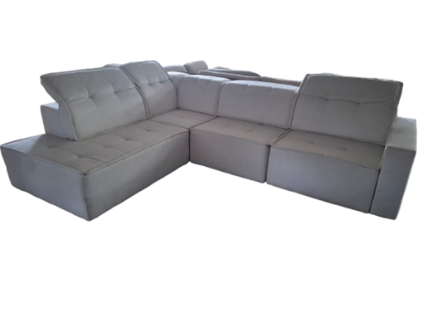 BETIS (2603) | Sofá 1 br D/E (1 ass 0,80 m) | 1.16 | 1.00 | 1.05 | 1.10 | 1.50 | 4,45500 | 3,30000 | 1,94100 | 1,83300 | 1,74500 | 1,66200 | 1,58200 | 1,52200
 | Sofá 1 br D/E (1 ass 0,90 m) | 1.27 | 1.10 | 1.05 | 1.10 | 1.50 | 4,84200 | 3,58700 | 2,11000 | 1,99200 | 1,89700 | 1,80600 | 1,72000 | 1,65400
 | Sofá 1 br D/E (1 ass 1,00 m) | 1.39 | 1.20 | 1.05 | 1.10 | 1.50 | 5,32700 | 3,94600 | 2,32100 | 2,19100 | 2,08700 | 1,98700 | 1,89200 | 1,81900
 | Sofá 1 br D/E (1 ass 1,10 m) | 1.50 | 1.30 | 1.05 | 1.10 | 1.50 | 5,32700 | 3,94600 | 2,55300 | 2,41000 | 2,29500 | 2,18500 | 2,08100 | 2,00100
 | Sofá 1 br D/E (1 ass 1,20 m) | 1.62 | 1.40 | 1.05 | 1.10 | 1.50 | 5,86000 | 4,34100 | 2,80800 | 2,65100 | 2,52500 | 2,40400 | 2,28900 | 2,20100
 | Sofá S/ br (1 ass 0,80 m) | 0.92 | 0.80 | 1.05 | 1.10 | 1.50 | 4,02400 | 2,98100 | 1,75400 | 1,65500 | 1,57700 | 1,50100 | 1,43000 | 1,37400
 | Sofá S/ br (1 ass 0,90 m) | 1.04 | 0.90 | 1.05 | 1.10 | 1.50 | 4,37400 | 3,24000 | 1,90600 | 1,79900 | 1,71400 | 1,63100 | 1,55400 | 1,49400
 | Sofá S/ br (1 ass 1,00 m) | 1.16 | 1.00 | 1.05 | 1.10 | 1.50 | 4,82200 | 3,56600 | 2,09700 | 1,97900 | 1,88500 | 1,79400 | 1,70900 | 1,64300
 | Sofá S/ br (1 ass 1,10 m) | 1.27 | 1.10 | 1.05 | 1.10 | 1.50 | 4,82200 | 3,56600 | 2,30600 | 2,17700 | 2,07400 | 1,97400 | 1,88000 | 1,80800
 | Sofá S/ br (1 ass 1,20 m) | 1.39 | 1.20 | 1.05 | 1.10 | 1.50 | 5,30400 | 3,92300 | 2,53700 | 2,39400 | 2,28100 | 2,17100 | 2,06800 | 1,98900
 | CHAISE S/ BR (01 ass 0,80 + puff 0,40) D/E | 1.39 | 1.20 | 1.05 | 1.10 |  | 3,35100 | 2,48100 | 1,46000 | 1,47000 | 1,30400 | 1,23700 | 1,17900 | 1,13300
 | CHAISE S/ BR (01 ass 0,90 + puff 0,40) D/E | 1.50 | 1.30 | 1.05 | 1.10 |  | 3,64200 | 2,69700 | 1,58700 | 1,59800 | 1,41700 | 1,34500 | 1,28200 | 1,23200
 | CHAISE S/ BR (01 ass 1,00 + puff 0,40) D/E | 1.62 | 1.40 | 1.05 | 1.10 |  | 4,00600 | 2,96700 | 1,74600 | 1,75800 | 1,55900 | 1,48000 | 1,41000 | 1,35500
 | CHAISE S/ BR (01 ass 1,10 + puff 0,40) D/E | 1.73 | 1.50 | 1.05 | 1.10 |  | 4,40700 | 3,26300 | 1,92000 | 1,93400 | 1,71500 | 1,62700 | 1,55100 | 1,49100
 | CHAISE S/ BR (01 ass 1,20 + puff 0,40) D/E | 1.85 | 1.60 | 1.05 | 1.10 |  | 4,84800 | 3,59000 | 2,11200 | 2,12700 | 1,88600 | 1,79000 | 1,70600 | 1,64000
 | CANTO | 1.27 | 1.10 | 1.05 | 1.10 |  | 2,54700 | 1,88700 | 1,11000 | 1,04600 | 98700 | 91500 | 87100 | 82000
 | Sofá 01 BR D/E (1 ass 0,90 m) + S/ BR (01 ass 0,90) + CANTO+CHAISE | 6.51 | 3.10 | 1.05 | 2.00 |  | 14,90900 | 11,01200 | 6,47800 | 6,11200 | 5,82200 | 5,54300 | 5,30000 | 5,09600
 | Sofá 01 BR D/E (1 ass 0,90 m) + S/ BR (01 ass 0,90) + CANTO+CHAISE | 7.81 | 3.10 | 1.05 | 2.40 |  | 15,21300 | 11,23700 | 6,61000 | 6,23700 | 5,94100 | 5,65600 | 5,40800 | 5,20000
 | Sofá 01 BR D/E (1 ass 0,90 m) + S/ BR (01 ass 0,90) + CANTO+CHAISE | 10.74 | 3.10 | 1.05 | 3.30 |  | 19,16800 | 14,15900 | 8,32900 | 7,85900 | 7,48600 | 7,12700 | 6,81400 | 6,55200

